상품제안서
키르히탁 3단 완전자동 암막 파스텔 우양산 | 상품코드: S39448

 |  |  |  |  |  |  | 02-713-8555 | www.synergygift.co.kr
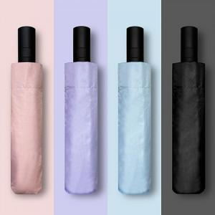 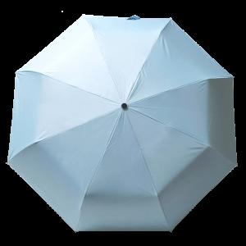 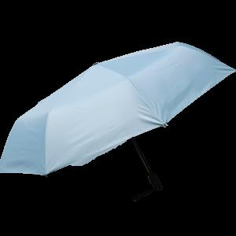

【상세/제작정보】 | <span style="font-size: 12pt;">​* 기본 OPP 포장 포함입니다.</span> <br>

【인쇄/포장옵션】 | 실크, 풀칼라, 원단 1도인쇄 / 포장지포장

【공급단가】 | 수량 | 50~ | 100~ | 500~ | 1,000~ | 2,000~
*VAT별도 | 블랙 | 7,800원 | 7,680원 | 7,500원 | 7,200원 | 6,900원
 | 블루 | 7,800원 | 7,680원 | 7,500원 | 7,200원 | 6,900원
 | 퍼플 | 7,800원 | 7,680원 | 7,500원 | 7,200원 | 6,900원
 | 핑크 | 7,800원 | 7,680원 | 7,500원 | 7,200원 | 6,900원

【상품 URL】 | https://www.synergygift.co.kr:443/src/goods_detail.php?gdno=39448

